勤務時間変更届
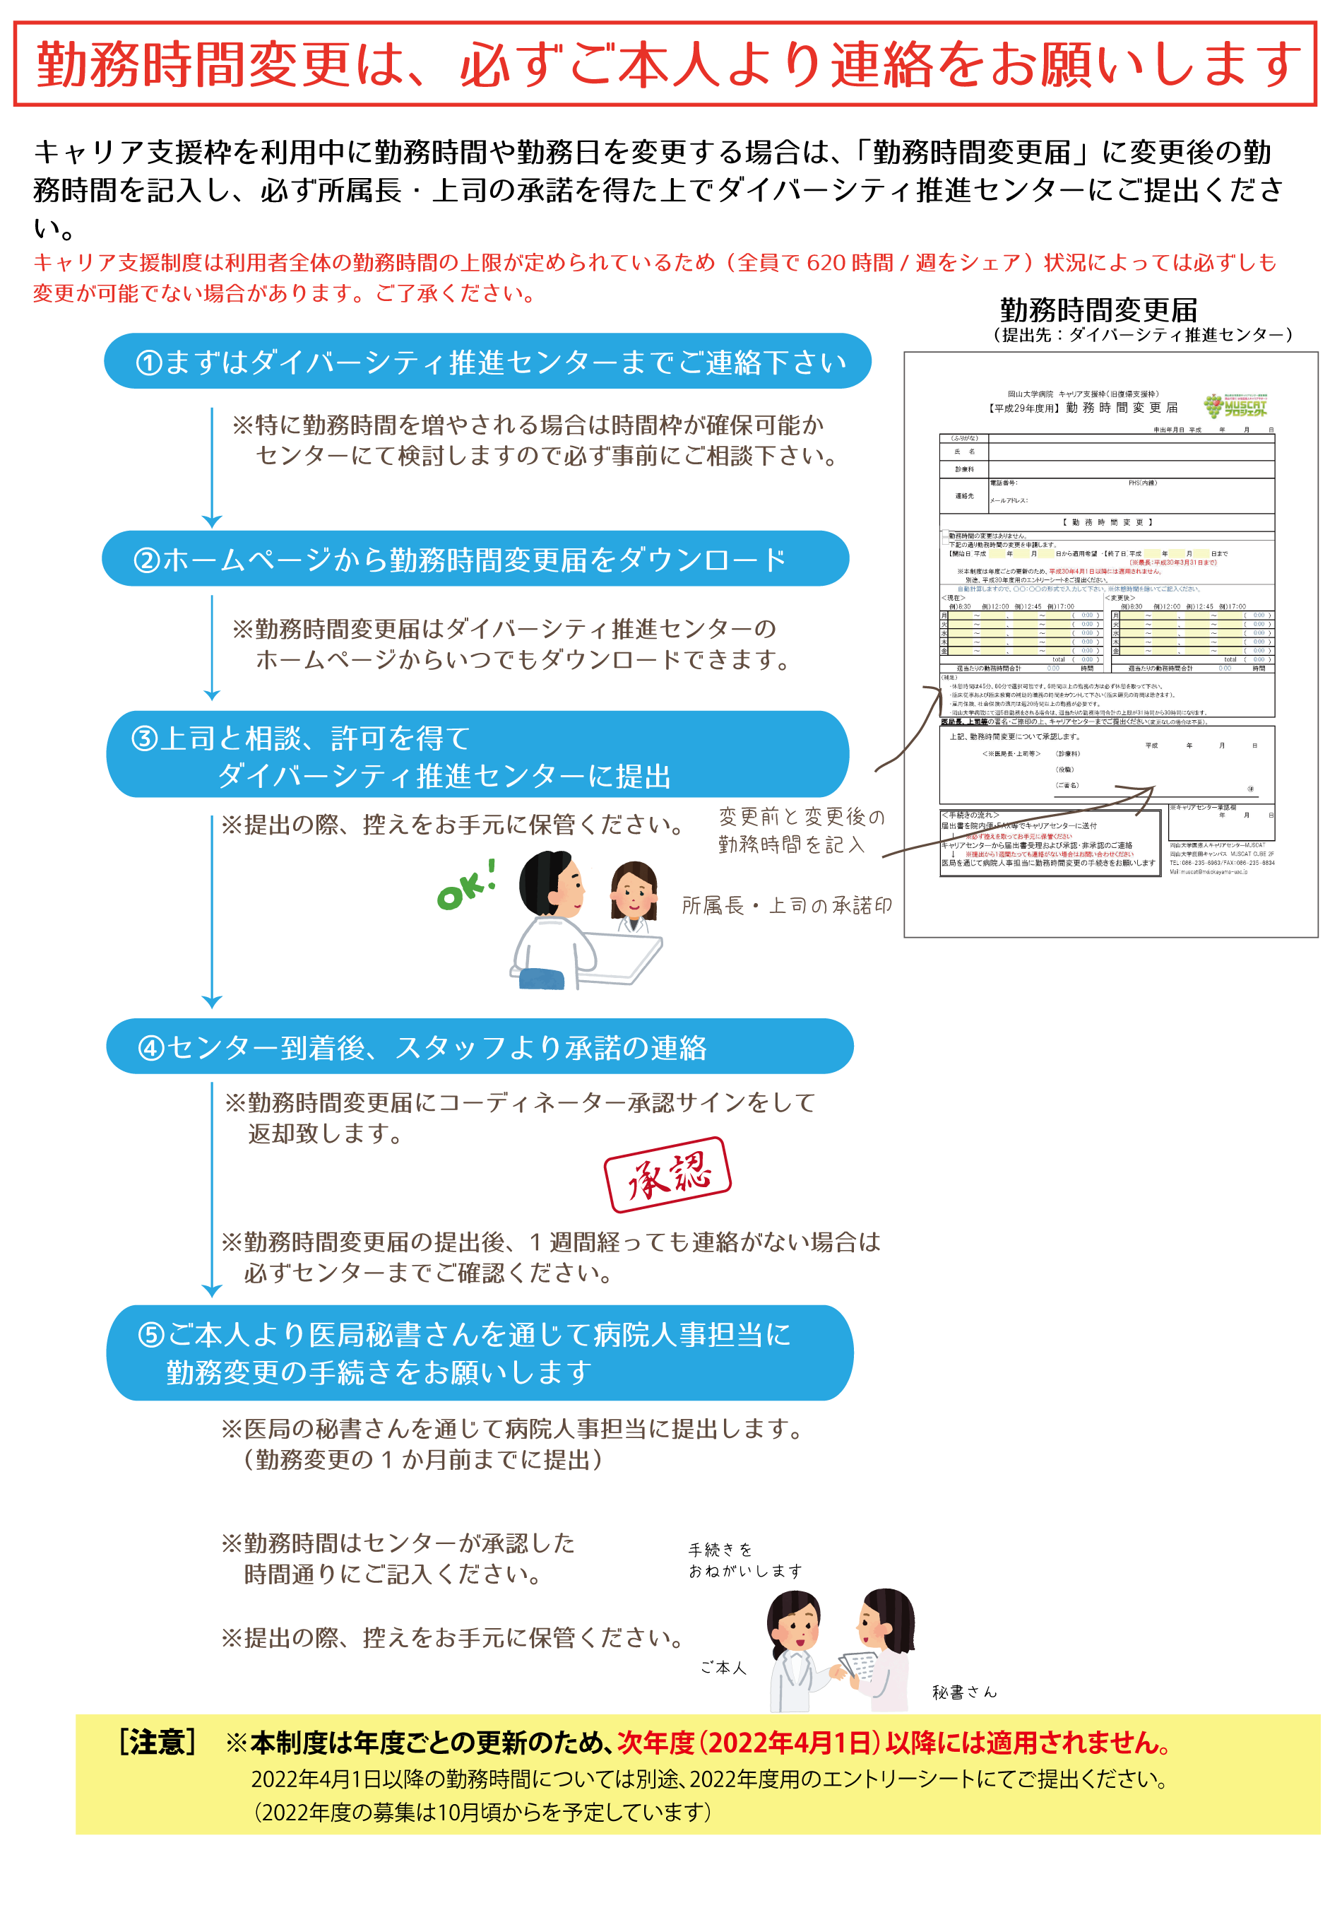
岡山大学病院 キャリア支援枠（旧復帰支援枠）
【2021年度用】 勤 務 時 間 変 更 届

 |  |  |  |  |  |  |  |  |  |  |  |  |  |  |  |  |  |  |  |  |  | 申出年月日 |  |  |  |  |  |  | 年 |  | 月 |  | 日
（ふりがな）
氏 名 |  |  |  |  |  |  |  |  |  |  |  |  |  |  |  |  |  |  |  |  |  |  |  |  |  |  |  |  |  | ㊞

診療科

連絡先 |  |  |  |  |  | 電話番号： |  |  |  |  |  |  |  |  |  |  |  |  | PHS(内線）

 |  |  |  |  |  | メールアドレス：

【 勤 務 時 間 変 更 】

 | 下記の通り勤務時間の変更を申請します。
 | 【開始日】 |  |  | (西暦） |  |  |  | 年 | 月 |  |  | 日から適用希望 ～ |  |  |  |  | 【終了日】 |  |  | （西暦） |  |  |  |  | 年 |  | 月 |  |  | 日まで
 |  |  |  |  |  |  |  |  |  |  |  |  |  |  |  |  |  |  |  |  |  |  | （※最長：2022年3月31日まで）
変更理由

 |  | 自動計算しますので、○○：○○の形式で入力して下さい。※休憩時間を除いてご記入ください。
＜現在＞ |  |  |  |  |  |  |  |  |  |  |  |  |  |  |  | ＜変更後＞
 | 例）8:30 |  |  |  | 例）12：00 |  |  | 例）12：45 |  | 例）17：00 |  |  |  |  |  |  |  | 例）8:30 |  |  |  | 例）12：00 |  |  |  | 例）12：45 |  |  | 例）17：00
月 |  |  |  | ～ |  |  | 、 |  | ～ |  |  |  | （ | 0:00:00 | ） |  | 月 |  |  |  | ～ |  |  |  | 、 |  |  | ～ |  |  | （ | 0:00:00 | ）
火 |  |  |  | ～ |  |  | 、 |  | ～ |  |  |  | （ | 0:00:00 | ） |  | 火 |  |  |  | ～ |  |  |  | 、 |  |  | ～ |  |  | （ | 0:00:00 | ）
水 |  |  |  | ～ |  |  | 、 |  | ～ |  |  |  | （ | 0:00:00 | ） |  | 水 |  |  |  | ～ |  |  |  | 、 |  |  | ～ |  |  | （ | 0:00:00 | ）
木 |  |  |  | ～ |  |  | 、 |  | ～ |  |  |  | （ | 0:00:00 | ） |  | 木 |  |  |  | ～ |  |  |  | 、 |  |  | ～ |  |  | （ | 0:00:00 | ）
金 |  |  |  | ～ |  |  | 、 |  | ～ |  |  |  | （ | 0:00:00 | ） |  | 金 |  |  |  | ～ |  |  |  | 、 |  |  | ～ |  |  | （ | 0:00:00 | ）
 |  |  |  |  |  |  |  |  |  | total |  |  | （ | 0:00:00 | ） |  |  |  |  |  |  |  |  |  |  |  |  |  | total |  | （ | 0:00:00 | ）
週当たりの勤務時間合計 |  |  |  |  |  |  |  |  | 0.00 |  |  |  | 時間 |  |  |  | 週当たりの勤務時間合計 |  |  |  |  |  |  |  |  |  |  | 0.00 |  |  | 時間
（補足） |  |  | ・岡山大学病院の医員（キャリア支援）の１日当たりの勤務時間の上限は７時間４５分です。
 |  |  | ・休憩時間は45分、60分で選択可能です。6時間以上の勤務の方は必ず休憩を取って下さい。
 |  |  | ・臨床従事および臨床教育の補助的職務の時間をカウントして下さい（本務と異なる臨床研究の時間は除きます）。
 |  |  | ・雇用保険、社会保険の適用は週20時間以上の勤務が必要です。
 |  |  | ・岡山大学病院にて週5日勤務をされる場合は、週当たりの勤務時間合計の上限が31時間から30時間になります。
医局長、上司等の署名・ご捺印の上、ダイバーシティ推進センターまでご提出ください。

 | 上記、勤務時間変更について承認します。
 |  |  |  |  |  |  |  |  |  |  |  |  |  |  |  |  |  |  |  | （西暦） |  |  |  |  |  | 年 |  |  | 月 |  |  | 日
 |  |  |  |  | ＜※医局長・上司等＞ |  |  |  |  |  | （診療科）

 |  |  |  |  |  |  |  |  |  |  | （役職）

 |  |  |  |  |  |  |  |  |  |  | （ご署名） |  |  |  |  |  |  |  |  |  |  |  |  |  |  |  |  |  |  |  | ㊞

 |  |  |  |  |  |  |  |  |  |  |  |  |  |  |  |  |  |  |  |  |  |  |  | ※キャリアセンター承認欄
＜手続きの流れ＞ |  |  |  |  |  |  |  |  |  |  |  |  |  |  |  |  |  |  |  |  |  |  |  |  |  |  |  |  | 年 |  | 月 |  | 日
届出書を院内便・FAX等でダイバーシティ推進センターに送付
 | ↓ |  | ※必ず控えを取ってお手元に保管ください
ダイバーシティ推進センターから届出書受理および承認後に本紙を返送 |  |  |  |  |  |  |  |  |  |  |  |  |  |  |  |  |  |  |  |  |  |  |  | 岡山大学病院ダイバーシティ推進センター
 | ↓ |  | ※提出から1週間たっても連絡がない場合はお問い合わせください |  |  |  |  |  |  |  |  |  |  |  |  |  |  |  |  |  |  |  |  | 岡山大学鹿田キャンパス MUSCAT CUBE 2F
医局を通じて病院人事担当に勤務時間変更の手続き （本紙を提出）をお願いします（控えを保管して下さい）。 |  |  |  |  |  |  |  |  |  |  |  |  |  |  |  |  |  |  |  |  |  |  |  | TEL：086-235-6835/FAX：086-235-6834
 |  |  |  |  |  |  |  |  |  |  |  |  |  |  |  |  |  |  |  |  |  |  |  | Mail：muscat@md.okayama-uac.jp

